Springboot
Springboot的helloworld

操作步骤：
1，pom文件：
2，创建一个Controller：
3，运行main方法；

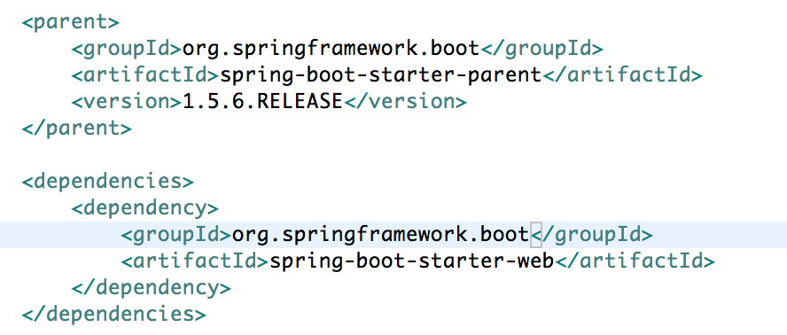

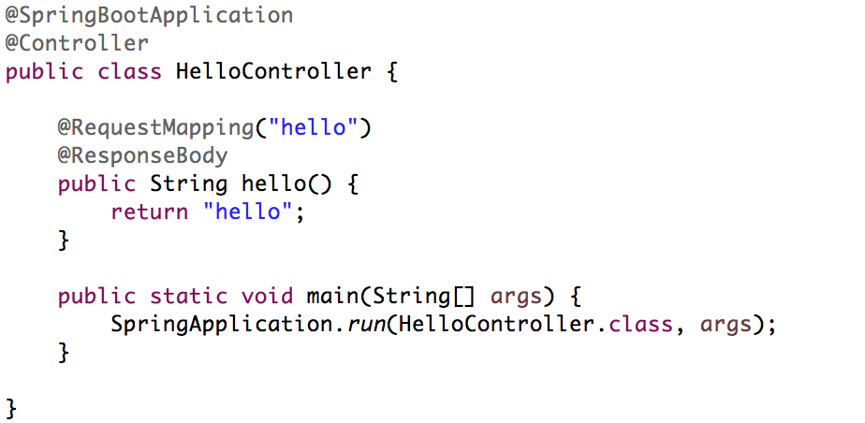

分析：
1，继承spring-boot-starter-parent，引入基本的依赖管理配置；
2，引入spring-boot-starter-web，自动引入了springweb相关的包；
3，@SpringBootApplication：这个注解告诉springboot自动的去完成相关配置，包括基础类的加载，bean的扫描等等，这个后面详细介绍；简单理解为这个标签为我们的应用配置完成了很多基本功能；
4，SpringApplication.run：这个是springboot为我们提供的最大的区别，在于springboot不再是一个web应用，需要我们自己去打包，部署，启动tomcat，springboot默认把tomcat打包到应用中，我们可以以正常的运行jar的方式来运行springboot应用；

Helloworld应用独立运行：
1，pom文件中添加：
2，使用package命令打包，在命令行中使用java -jar xx.jar运行；注意，一定要引入spring-boot-maven-plugin之后运行package打包才能正常运行；
3，直接使用maven插件：spring-boot:run运行；
将代码拆分：
1，将Controller独立；
2，将App独立；
原理：@SpringBootApplication中包含了@ComponentScan标签；
换句话说，我们的代码仍然是两部分构成：配置对象和应用业务代码；

Springboot的优缺点：
1. 创建独立的Spring应用程序
2. 嵌入的Tomcat，无需部署WAR文件
3. 简化Maven配置
4. 自动配置Spring
5. 提供生产就绪型功能，如日志，健康检查和外部配置
6. XML没有要求配置
7. 非常容易和第三方框架集成起来；
缺点：
1，版本更新较快，可能出现较大变化；
2，因为约定大于配置，所以经常会出现一些很难解决的问题；

 |  | Springboot基本使用

1，Springboot应用的基本结构：通过start.spring.io创建一个springboot应用：
pom.xml
+src
+main
+java
-DemoApplication
+resources
-application.properties
+templates
+static
+test
2，spring-boot-starter-parent简介：
1，包含了常用版本属性；
要修改java编译版本，可以修改： <properties> <java.version>1.7</java.version> </properties>
2，包含了常用的dependenceManagement;
3，Springboot非常优秀的地方在于提供了非常多以spring-boot-starter-*开头的开箱即用的工具包，常见工具包有以下一些：
spring-boot-starter：核心的工具包，提供了自动配置的支持，日志和YAML配置支持；
spring-boot-starter-activemq：针对快速集成ActiveMQ的工具包；
spring-boot-starter-aop：提供了快速集成SpringAOP和AspectJ的工具包；
spring-boot-starter-data-redis：提供了快速集成Redis和Jedis的工具包；
spring-boot-starter-freemarker：提供了快速集成Freemarker的工具包；
spring-boot-starter-mail：提供了快速集成邮件发送的工具包；
spring-boot-starter-test：提供了对Springboot应用的测试工具包；
spring-boot-starter-web：提供了对web开发的工具包，包括基于SpringMVC的RESTful应用开发，内置的tomcat服务器等；
spring-boot-starter-actuator：提供了对生产环境中应用监控的工具包；
spring-boot-starter-logging：提供了对日志的工具包，默认使用Logback；
3，Springboot应用的热部署：
除了使用JRebel来实现热部署，还可以使用Springboot提供的spring-boot-devtools包来完成Springboot应用热部署；
<dependency>
<groupId>org.springframework.boot</groupId>
<artifactId>spring-boot-devtools</artifactId>
<optional>true</optional>
</dependency>
1）原理：
SpringBoot重启是reload重启，通过监控classpath的变化，如果classpath中的文件发生变化，即触发重启。springboot通过两个classpath来完成reload，一个basic classloader中加载不变的类，一个restart classloader中加载classpath中的类，重启的时候，restart classloader中的类丢弃并重新加载；
2）排除资源：
spring.devtools.restart.exclude=static/**,templates/**
spring.devtools.restart.additional-exclude=public/** (处理默认配置排除之外的)
spring.devtools.restart.enabled=false （禁用自动重启）

@SpringBootApplication简介：
@SpringBootApplication由三个主要的标签构成：@SpringBootConfiguration，@EnableAutoConfiguration，@ComponentScan
1）@SpringBootConfiguration：本质就是一个@Configuration，代表这是spring容器的主配置类；
2）@EnableAutoConfiguration：开启自动配置，Springboot使用这个标签自动的把内置的符合条件的@Configuration类加载进入应用；
可以查看spring-boot-autoconfigure包中的META-INF/spring.factories文件中的配置项（原理，由@EnableAutoConfiguration标签引入的AutoConfigurationImportSelector类中，使用Spring的SpringFactoriesLoader类实现加载）
3）@ComponentScan：自动扫描；
SpringApplication简介：
1，SpringApplication类提供了一个标准化的应用执行流程，并在这个执行流程中为我们提供了一些应用扩展点；但大部分情况下，我们只需要使用它就可以了；
2，SpringBoot提供了一些扩展点，比如修改Banner：
1）创建一个banner.txt
2）设置banner，在配置文件中使用spring.main.banner-mode=off
3，可以通过创建对象的方式来运行SpringApplication
2）通过builder完成：
4，参数的处理：在应用启动过程中，可以通过启动参数给应用传递一些额外的参数来控制应用的运行；
1，在main方法中可以直接使用传入的参数；
2，可以任何类中直接通过@Autowired注入一个ApplicationArguments对象；

 | SpringBoot中的参数设置

1，springboot中有非常多的地方可以向应用传入参数；而参数对于springboot应用又非常重要；
2，springboot中主要的参数来源及优先级：
1，命令行参数；
2，ServletConfig和ServletContext；
3，操作系统环境变量；
4，application-{profile}.properties或者YAML文件；
5，application.properties或者YAML文件；
springboot提供了方便的properties绑定机制；
1）默认从application.properties中加载配置；
2）配置随机值：
@Value("${app.randomint}")
private Long randomInt;
@Value("${app.randomlong}")
private Long randomLong;
@Value("${app.random}")
private Long random;
application.properties:
app.randomint=${random.int}
app.randomlong=${random.long}
app.random=${random.long[0,100]}
当然也可以直接在属性上面配置${random.int}，${random.long}，${random.long[1,100]}，相当于直接使用SpEL；
3）资源文件(application.properties)加载顺序：
1，当前目录/config子目录；
2，当前目录；
3，classpath下得/config子目录；
4，classpath;
可以通过(只能通过命令行参数配置--spring.config.name)
spring.config.name配置配置文件名称
spring.config.location配置配置文件具体加载地址
@ConfigurationProperties参数绑定标签：可以非常方便的把资源文件中的内容绑定到对象上；
1）基本使用
2）也可以配合@bean标签为第三方组件直接绑定参数：
3）@ConfigurationProperties支持松绑定：
@ConfigurationProperties(prefix="db")
private String userName;
允许匹配方式
db.userName=xx;
db.user_name=xx;
db.user-name=xx;
db_user_name=xx;
4）命令行中，使用--开头的参数都可以被springboot视为参数，允许参数绑定；

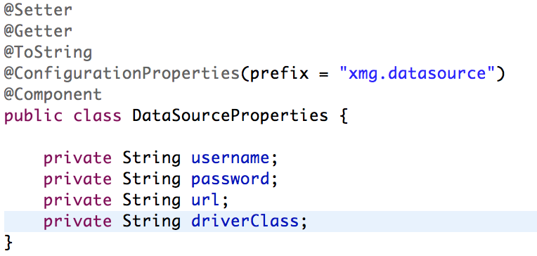

 |  |  | Springboot中的日志
为什么要用日志？
1，比起System.out.println，日志框架可以把日志的输出和代码分离；
2，日志框架可以方便的定义日志的输出环境，控制台，文件，数据库；
3，日志框架可以方便的定义日志的输出格式和输出级别；
Springboot的默认日志使用：
1，Springboot默认已经开启日志；默认的日志格式为：时间 日志级别 PID 线程名称 日志类 日志说明
2，Springboot的日志区别系统日志和应用日志；
3，Springboot推荐使用Logback作为日志框架（common-logging，java-logging，log4j，logback，slf4j）
Logback使用方法（推荐使用logback自己的配置文件）
1，springboot默认支持logback.xml或者logback-spring.xml，推荐使用logback-spring.xml，springboot会增加额外功能；
2，可以通过logging.config=classpath:mylogback.xml指定自己的logback配置文件（不推荐）；
3，一个典型的logback配置文件：

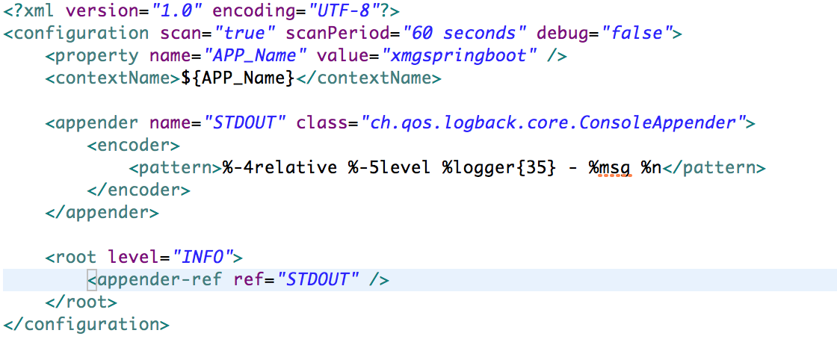

Logback使用介绍：
1，<configuration>:Logback配置根元素
属性包括：
1,scan: 当此属性设置为true时，配置文件如果发生改变，将会被重新加载，默认值为true。
2,scanPeriod: 设置监测配置文件是否有修改的时间间隔，如果没有给出时间单位，默认单位是毫秒。当scan为true时，此属性生效。默认的时间间隔为1分钟。
3,debug: 当此属性设置为true时，将打印出logback内部日志信息，实时查看logback运行状态。默认值为false。
子元素：
<contextName>：上下文名字；
<property>:定义属性，可以使用${}在配置文件中使用；
2，<appender>：在logback中是用于具体记录日志的组件，可以用来配置日志记录方式，日志记录格式等；
属性包括：
name:appender的名字，用于下面在配置日志的时候指定；
class:使用到的appender类；
常见的appender：
1，ch.qos.logback.core.ConsoleAppender:输出到控制台；
2，ch.qos.logback.core.FileAppender：输出到文件；
3，ch.qos.logback.core.rolling.RollingFileAppender：输出到文件，可以配置滚动策略，当日志达到某个条件之后分文件记录；
4，还有其他的appender，比如写到数据库等；
<appender>元素的基本格式：
<appender name="" class="">
<encoder>
<pattern>...</pattern>
</encoder>
<otherconfig></otherconfig>
</appender>
<encoder>元素用来规定日志的输出格式，所有表达式都以%开始表示接下来是一个特殊标识符
常见标识符：
1，%logger{n}：输出Logger对象类名，n代表长度；
2，%class{n}:输出所在类名，
3，d{pattern}或者date{pattern}：输出日志日期，格式同java；
4，L/line：日志所在行号；
5，m/msg：日志内容；
6，method：所在方法名称；
7，p/level：日志级别；
8，thread：所在线程名称；
【直接写数字】：标识最小宽度并且是右对齐
【-数字】：标识最小宽度，并且是左对齐
【.数字】：标识最大宽度。如果数据内容超过最大宽度，从前面截取数据
【.-数字】：标识最大宽度。如果数据内容超过最大宽度，从后面截取数据
常见的appender使用：
1）ConsoleAppender输出到控制台，子元素：
<encoder>：日志格式化
<target>：System.out(默认)或者System.err
2）FileAppender输出到文件，子元素：
file：被写入的文件名，可以是相对目录，也可以是绝对目录，如果上级目录不存在会自动创建，没有默认值。
append：文件结尾，如果是 false，清空现存文件，默认是true。
encoder：对日志进行格式化
3）RollingFileAppender输出到文件，可以设置文件滚动（分割）条件，子元素：
append：如果是 true，日志被追加到文件结尾，如果是 false，清空现存文件，默认是true。
rollingPolicy:滚动策略，涉及文件移动和重命名。
常用滚动策略：
ch.qos.logback.core.rolling.TimeBasedRollingPolicy：按照时间控制来控制记录文件；
fileNamePattern：文件名称格式，以%d{pattern}；
maxHistory:
可选节点，控制保留的归档文件的最大数量，超出数量就删除旧文件。（以文件最小时间为准）
SizeAndTimeBasedRollingPolicy:按照时间和大小控制记录文件；
fileNamePattern：文件名称格式，可以使用%i来控制索引编号；
maxFileSize：这是活动文件的大小，默认值是10MB
maxHistory:
可选节点，控制保留的归档文件的最大数量，超出数量就删除旧文件。（以文件最小时间为准）
3，<logger>元素：用来设置某一个包或具体的某一个类的日志打印级别及对应的appender；
属性：
name: 用来指定受此loger约束的某一个包或者具体的某一个类；
子节点：
appender-ref：可以配置多个，标识这个appender将会添加到这个logger；
4，<root>元素：特殊的logger，代表根配置，如果没有单独指定日志包层级，都默认使用root定义的日志输出级别；
属性：level：指定日志级别；

 |  |  | Springboot的WEB开发

静态资源：
1，默认情况下，Springboot会从classpath下的/static、/public、/resources、/META-INF/resources下加载静态资源；
2，可以通过修改spring.resources.staticLocations来修改静态资源加载地址；
3，因为应用是打成jar包，所以之前的src/main/webapp不会加载；

freemarker和Springboot：
（注意，为什么不用JSP，因为Springboot对JSP的支持不好！！）
1，SpringMVC和JSP的集成原理 VS SpringMVC 和Freemarker的集成原理；
2，Springboot和Freemarker集成：
1）引入spring-boot-starter-freemarker;
2）Springboot对freemarker的配置：
1，spring.freemarker.enabled=true：是否开启freemarker支持；
2，spring.freemarker.allow-request-override：是否允许request中的属性覆盖model中同名属性；默认false；
3，spring.freemarker.allow-session-override：是否允许session中的属性覆盖model中同名属性；默认false；
4，spring.freemarker.cache：是否支持模板缓存；默认false；
5，spring.freemarker.charset=UTF-8：模板编码
6，spring.freemarker.content-type=text/html：模板contenttype；
7，spring.freemarker.expose-request-attributes：是否开启request属性expose，默认false；
8，spring.freemarker.expose-session-attributes：是否开启session属性expose，默认false；
9，spring.freemarker.expose-spring-macro-helpers：是否开启spring的freemarker宏支持；默认为false；
10，spring.freemarker.prefer-file-system-access：默认为true，支持实时检查模板修改；
11，spring.freemarker.prefix：加载模板时候的前缀；
12，spring.freemarker.settings.*：直接配置freemarker参数
13，spring.freemarker.suffix：模板文件后缀；
14，spring.freemarker.template-loader-path=classpath:/templates/：模板加载地址

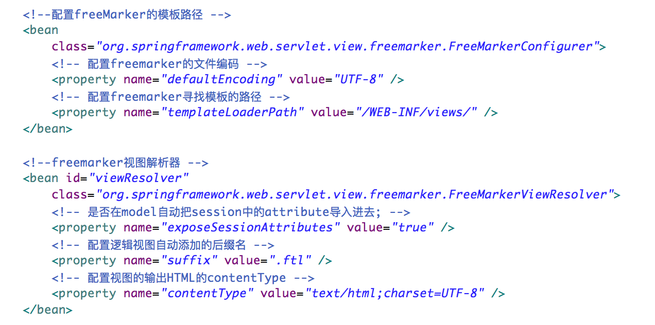

错误统一处理：
1）@ControllerAdvice
通过使用@ControllerAdvice定义统一的异常处理类，而不是在每个Controller中逐个定义。@ExceptionHandler用来定义函数针对的异常类型。
2）统一的异常页面
1,SpringBoot默认情况下，把所有错误都重新定位到/error这个处理路径上，由BasicErrorController类完成处理；
2，SpringBoot提供了默认的替换错误页面的路径：
1，静态错误页面默认结构：
src/
resources/
public/
error/
404.html
401.html
5xx.html
2，也可以使用模板页面：
src/
resources/
templates/
error/
5xx.ftl
该路径方式是通过ErrorMvcAutoConfiguration中的DefaultErrorViewResolver完成的；

mybatis集成：
1,Datasource集成(druid)
使用配置的方式，直接在application.properties中配置：
原理：
springboot在autoconfiguration中引入了DataSourceAutoConfiguation，
使用@EnableConfigurationProperties(DataSourceProperties.class)完成properties到DataSourceProperties的绑定；
使用DataSourceConfiguration类来完成datasource的自动创建：
在PooledDataSourceConfiguration中引入DataSourceConfiguration.Generic.class
@ConditionalOnMissingBean(DataSource.class)
@ConditionalOnProperty(name = "spring.datasource.type")
static class Generic {
@Bean
public DataSource dataSource(DataSourceProperties properties) {
return properties.initializeDataSourceBuilder().build();
}
}
在build方法中根据type属性创建bean并设置属性，完成datasource创建；
使用手动创建的方式：
使用properties加载的方式：
2，mybatis集成：
使用mybatis-spring-boot-starter来完成mybatis集成；
1，引入依赖：
<dependency>
<groupId>org.mybatis.spring.boot</groupId>
<artifactId>mybatis-spring-boot-starter</artifactId>
<version>1.3.0</version>
</dependency>
2，正常完成mapper接口和mapper.xml
3，mybatis-spring-boot-starter提供了以下配置(具体参考MyBatisProperties对象)：
mybatis.configLocation:mybatis的配置文件地址；
mybatis.mapperLocations：映射文件地址；
mybatis.typeAliasesPackage：别名扫描包；
4，使用@MapperScan标签扫描mapper接口
@SpringBootApplication
@MapperScan(basePackages="com.xmg.springboot.mybatis.mapper")
public class App {
public static void main(String[] args) {
SpringApplication.run(App.class, args);
}
}
会自动扫描指定包下的mapper接口；

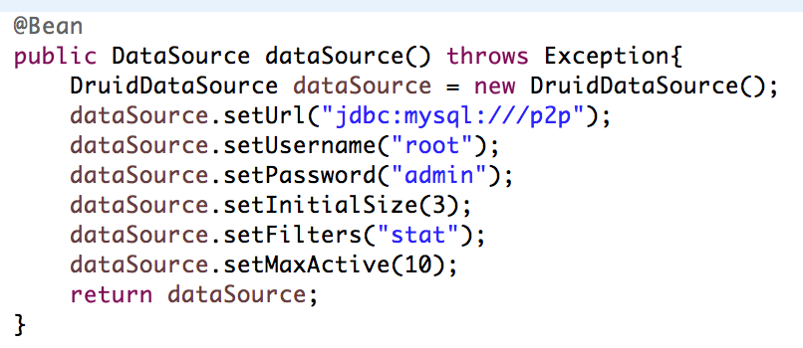

Servlet相关：
1，定义tomcat容器：
server.port：定制监听端口；
server.session.timeout：session有效时间；
2，添加Servlet组件：
1）在配置类上添加@ServletComponentScan，会自动扫描添加了@WebServlet，@WebFilter和@WebListener类；
2）通过创建ServletListenerRegistrationBean,ServletRegistrationBean和FilterRegistrationBean来完成注册：
@Bean
public ServletListenerRegistrationBean<MyServletListener> myListener() {
return new ServletListenerRegistrationBean<>(new MyServletListener());
}

1，仍然使用MultipartFile完成上传，Springboot是使用Servlet3中的Part对象完成上传，不是使用的fileupload；
2，上传相关配置：
spring.http.multipart.enabled=true：是否允许处理上传；
spring.http.multipart.maxFileSize=1MB：允许最大的单文件上传大小，单位可以是kb，mb；
spring.http.multipart.maxRequestSize=10MB：允许的最大请求大小；
3，也可以通过创建一个MultipartConfigElement类型的bean对上传进行配置：
@Bean
public MultipartConfigElement multipartConfigElement() {
MultipartConfigFactory mcf = new MultipartConfigFactory();
mcf.setMaxFileSize("1MB");
mcf.setMaxRequestSize("10MB");
return mcf.createMultipartConfig();
}
4，关于上传文件的处理：
因为应用是打成jar包，所以一般会把上传的文件放到其他位置，并通过设置
spring.resources.static-locations
来完成资源位置映射。
spring.resources.static-locations=classpath:/META-INF/resources/,classpath:/resources/,classpath:/static/,classpath:/public/,file:/Users/stef/devs/workspace/springboot-demo/upload/

